PUNTAJE POR REQUISITO
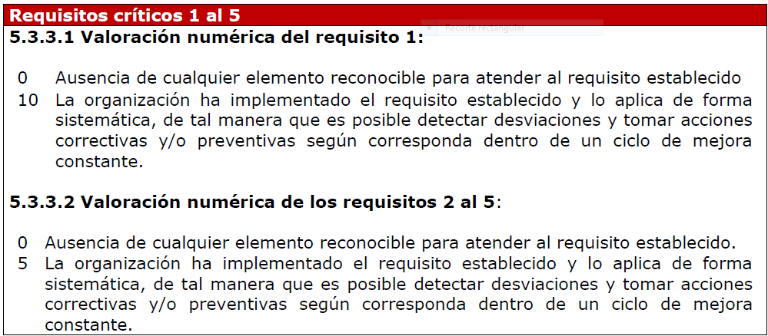
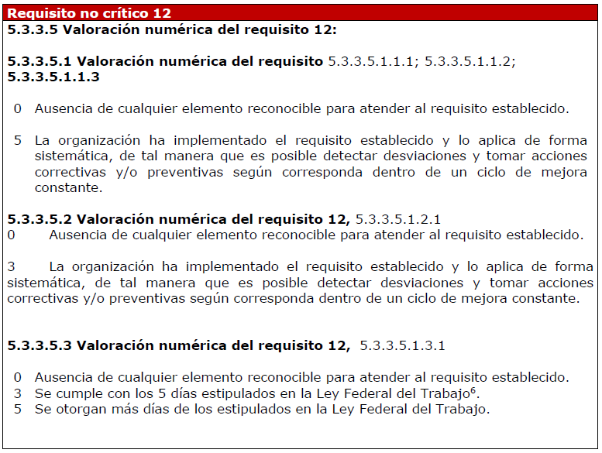
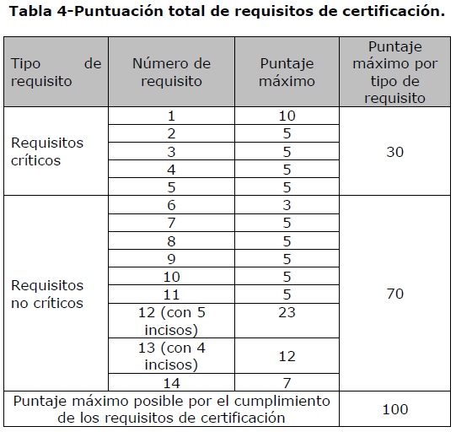

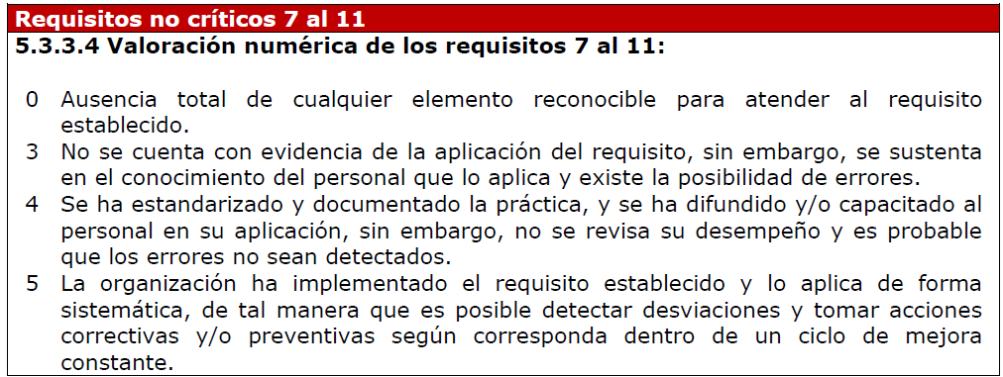

PUNTAJE POR REQUISITO

Referencia : NMX-R-025-SCFI-2015
Requisito no. 5.3.3.2.3

